카카오선물하기_카드형
플랫폼 | 순위 | 1위 | 2위 | 3위 | 4위 | 5위 | 6위 | 7위 | 8위 | 9위 | 10위
건강식품·영양제 | 썸네일 |  |  |  |  |  |  |  |  |  | 
 | 카테고리 | 멀티비타민/종합비타민 | 멀티비타민/종합비타민 | 멀티비타민/종합비타민 | 멀티비타민/종합비타민 | 홍삼/인삼 | 멀티비타민/종합비타민 | 멀티비타민/종합비타민 | 멀티비타민/종합비타민 | 기타/특수목적 | 멀티비타민/종합비타민
 | 브랜드 | 오쏘몰 | 옵티젠 | 오쏘몰 | 오쏘몰 | 정관장 | 센트룸 | 옵티젠 | 뉴트리포유 | 오쏘몰 | 닥터블릿
 | 상품명 | 독일 명품 비타민 오쏘몰 이뮨 멀티비타민&미네랄 8입(7+1) - 스페셜 기프트 에디션 (공식수입) | "한국인 맞춤 명품 비타민" 옵티젠 이뮨 멀티비타민&미네랄 10입 / 1박스 | 독일 명품 비타민 오쏘몰 이뮨 멀티비타민&미네랄 30입 - 시그니처 기프트 에디션 (공식수입) | 독일 명품 비타민 오쏘몰 이뮨 멀티비타민&미네랄 10입 - 추석 기프트 에디션 (공식수입) | 신상비타민선물 [정관장] 활기마이트(액상30ml+분말500mg) 7입 + [증정] 1입 | [센트룸] 맛있는 멀티비타민 미네랄 멀티구미 (80구미) | "한국인 맞춤 명품 비타민" 옵티젠 이뮨 멀티비타민&미네랄 30입 / 1박스 | 명품 비타민 뉴트리포유 듀얼+ 이뮨 종합 멀티비타민&미네랄 7입+2입 증정 - 선물하기 단독 에디션 | '성별 맞춤 설계' 오쏘몰 바이탈 m/f 남성/여성 선택가능 14입 - 시그니처 기프트 에디션 (공식수입) | "올인원 명품비타민" 이뮨비타민 올인원 멀티비타민&미네랄 프로 30병
 | 평점 | 4 | 4 | 4 | 4 | 4 | 4 | 4 | 4 | 4 | 4
 | 리뷰수 | 16147 | 15480 | 3371 | 796 | 1696 | 6489 | 214 | 8729 | 773 | 780
 | 긍정리뷰
 | 부정리뷰
 | 판매가 | 34,000원 | 26,900원 | 105,000원 | 43,900원 | 39,000원 | 24,000원 | 59,900원 | 19,900원 | 59,800원 | 52,900원
 | 링크 | 바로가기 | 바로가기 | 바로가기 | 바로가기 | 바로가기 | 바로가기 | 바로가기 | 바로가기 | 바로가기 | 바로가기

플랫폼 | 순위 | 1위 | 2위 | 3위 | 4위 | 5위 | 6위 | 7위 | 8위 | 9위 | 10위
다이어트·이너뷰티 | 썸네일 |  |  |  |  |  |  |  | 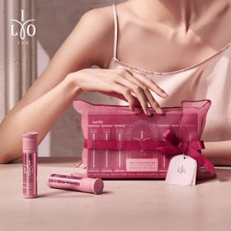 |  | 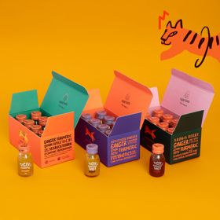
 | 카테고리 | 피부/미용 | 다이어트/체중관리 | 다이어트/체중관리 | 다이어트/체중관리 | 기타/특수목적 | 기타/특수목적 | 다이어트/체중관리 | 피부/미용 | 다이어트/체중관리 | 기타/특수목적
 | 브랜드 | 아일로 | 그레인온 | 한끼통살 | 한끼통살 | 그레인온 | 알디콤 | 셀렉스 | 아일로 | 익스트림 | 타이거모닝
 | 상품명 | "선물하기 1등 콜라겐" 아일로 타입1 콜라겐 비오틴 앰플 28일분 오간자 에디션+ 앰플 2입 추가 증정 | [그레인온] 골드 카무트 브랜드밀 효소 3개월(+선물포장) +파인키위효소+고단백질바 증정 | [한끼통살] 닭가슴살 한달 식단 패키지 30팩+(증정)보냉백 | [한끼통살] 단백질 든든형 닭가슴살 21일식단관리+ (증정)현미크리스피 닭가슴살 오리지널 1개 | [리센느에디션] 베리말차 캡슐레이션 효소 1.8g 30포, 2개 | [단독] 알디콤Plus 숙취해소제 선물세트 (5포입x3개) | 셀렉스 프로핏 맛있는 완전단백질 250ml 18팩 딸기초코/모카초콜릿/밀크바닐라/바나나 택1 | 아일로 타입1 콜라겐 비오틴 앰플 14일분 오간자 에디션 (고급 오간자 패키징 + 선물용 쇼핑백) | 아메리카노 증정 에너지 활력선물 [김종국 추천세트]익스트림 아르기닌정 (2개월분) & 밀크씨슬 플러스 (2개월분) + 쇼핑백 증정 | [좋은 아침 선물] 진저샷 미니보틀 8개입 (메시지 참 증정)
 | 평점 | 4 | 4 | 4 | 4 | 4 | 4 | 4 | 4 | 4 | 4
 | 리뷰수 | 747 | 1682 | 152 | 59 | 104 | 18 | 215 | 759 | 1534 | 11
 | 긍정리뷰
 | 부정리뷰
 | 판매가 | 65,900원 | 43,900원 | 45,800원 | 33,900원 | 26,900원 | 33,200원 | 28,900원 | 32,900원 | 25,900원 | 29,900원
 | 링크 | 바로가기 | 바로가기 | 바로가기 | 바로가기 | 바로가기 | 바로가기 | 바로가기 | 바로가기 | 바로가기 | 바로가기

다이소몰_카드형
플랫폼 | 순위 | 1위 | 2위 | 3위 | 4위 | 5위 | 6위 | 7위 | 8위 | 9위 | 10위
다이소몰 | 썸네일 |  | 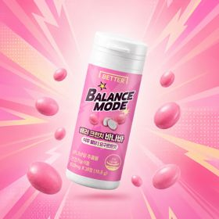 | 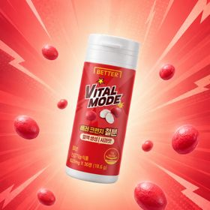 | 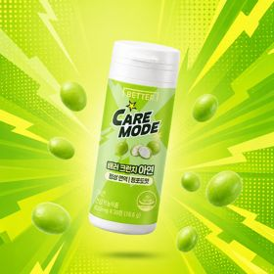 | 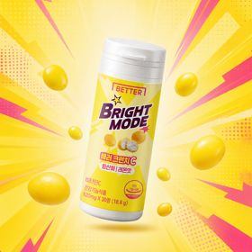 | 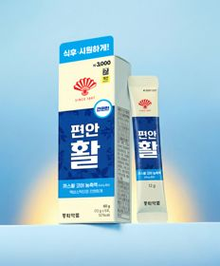 | 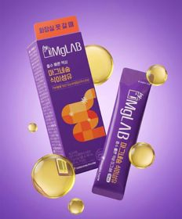 | 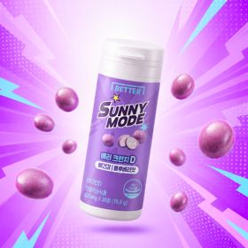 |  | 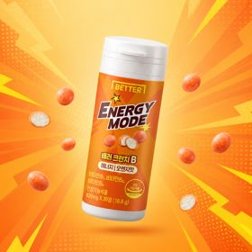
 | 카테고리 | 루테인/눈건강 | 다이어트/체중관리 | 기타/특수목적 | 기타/특수목적 | 비타민C/항산화 | 기타/특수목적 | 마그네슘 | 기타/특수목적 | 기타/특수목적 | 기타/특수목적
 | 브랜드 | 대웅제약 | 동화약품 | 동화약품 | 동화약품 | 동화약품 | 동화약품 | 동화약품 | 동화약품 | 동국제약 | 동화약품
 | 상품명 | 대웅제약 식물성 뉴티지 오메가3 30캡슐 30일분 | [식후 혈당] 동화 배러크런치 바나바 요구르트맛 30정 10일분 | [혈액 생성] 동화약품 배러크런치 철분 사과맛 30정 10일분 | [정상 면역] 동화약품 배러크런치 아연 청포도맛 30정 10일분 | [항산화] 동화약품 배러크런치C 레몬맛 30정 10일분 | 동화 부채표 편안활 5포 5일분 | 동화 바이마그랩 마그네슘 식이섬유 5포 5일분 | [뼈건강] 동화약품 배러크런치D 블루베리맛 30정 10일분 | 동국 맛있는 샐러드 미니볼 15포 15일분 | [에너지] 동화약품 배러크런치B 오렌지맛 30정 10일분
 | 평점 | 4.8 | 4.6 | 4.8 | 4.7 | 4.9 | 4.8 | 4.7 | 4.9 | 4.7 | 4.5
 | 리뷰수 | 1632 | 59 | 49 | 37 | 34 | 3466 | 509 | 31 | 2217 | 26
 | 긍정리뷰
 | 부정리뷰
 | 판매가 | 5,000원 | 3,000원 | 3,000원 | 3,000원 | 3,000원 | 3,000원 | 3,000원 | 3,000원 | 3,000원 | 3,000원
 | 링크 | 바로가기 | 바로가기 | 바로가기 | 바로가기 | 바로가기 | 바로가기 | 바로가기 | 바로가기 | 바로가기 | 바로가기

올리브영_카드형
플랫폼 | 순위 | 1위 | 2위 | 3위 | 4위 | 5위 | 6위 | 7위 | 8위 | 9위 | 10위
올리브영 | 썸네일 | 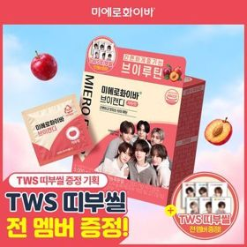 | 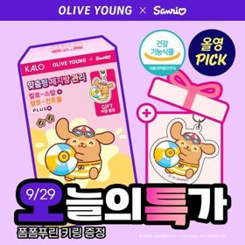 |  |  |  |  | 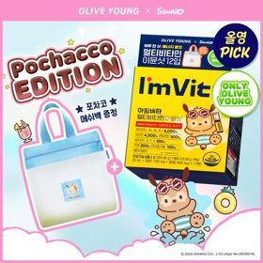 |  |  | 
 | 카테고리 | 기타/특수목적 | 기타/특수목적 | 프로바이오틱스/유산균 | 프로바이오틱스/유산균 | 기타/특수목적 | 비타민C/항산화 | 멀티비타민/종합비타민 | 기타/특수목적 | 다이어트/체중관리 | 다이어트/체중관리
 | 브랜드 | 미에로화이바 | 칼로(Kalo) | 덴프스 | 지노마스터 | 멜라메이트 | 고려은단 | 아임비타 | 씨제이웰케어 | 프로뉴트리션 | 푸드올로지
 | 상품명 | [TWS 띠부씰 증정] 미에로화이바 브이캔디 20정 기획 | [9월 올영픽/급찐급빠] 칼로 스탑/컨트롤 PLUS 15포+15포 (+폼폼푸린 키링) / 더블기획 3종 | 덴프스 덴마크 유산균이야기 우먼 2개월분(질유산균) + 철분 헤모케어 3포 증정 | 지노마스터 질유산균 30캡슐 기획 (+보라지유 5일분) (1개월분) | [감자숭이 기획] 멜라메이트 구미/로우슈가/버라이어티팩 구미 20/40/50구미 | 고려은단 비타민C1000 600정 (20개월분) | [9월 올영픽/김우빈PICK] 아임비타 멀티비타민 이뮨샷 12입 (+포차코 메쉬백) (12일분) | [골라담기] CJ웰케어 건강루틴 가격혁명 12종 택 1 | [한선화 PICK] 프로뉴트리션 듀얼플랜 다이어트 유산균 14포 | 콜레올로지 PRO 600mg*30정/60정/120정 (15/30/60일분)
 | 평점 |  | 4.7 |  |  |  |  | 4.9 | 4.8 | 4.5 | 4.7
 | 리뷰수 |  | 12103 |  |  |  |  | 11014 | 18935 | 526 | 26875
 | 긍정리뷰
 | 부정리뷰
 | 판매가 | 19,800원 | 16,900원 | 31,900원 | 27,400원 | 16,900원 | 42,900원 | 26,900원 | 5,900원 | 39,800원 | 17,900원
 | 링크 | 바로가기 | 바로가기 | 바로가기 | 바로가기 | 바로가기 | 바로가기 | 바로가기 | 바로가기 | 바로가기 | 바로가기

